Núvem de palavras - feedback da
 | Aline - M1 | Aline - M2 | Aline - M3 | Aline - M4 | Diego - M1 | Diego - M2 | Diego - M3 | Diego - M4 | Jana - M1 | Jana - M2 | Jana - M3 | Jana - M4 | Luiza - M1 | Luiza - M2 | Luiza - M3 | Luiza - M4 | Squad
Aprender a aprender | 1 | 1 | 0 | 1 | 0 | 2 | 2 | 0 | 3 | 0 | 1 | 0 | 0 | 2 | 0 | 1 | 14
Comunicação | 0 | 1 | 1 | 1 | 1 | 1 | 0 | 2 | 1 | 0 | 1 | 1 | 0 | 1 | 0 | 2 | 13
Criatividade | 1 | 0 | 0 | 0 | 0 | 2 | 0 | 0 | 1 | 0 | 2 | 0 | 0 | 0 | 2 | 0 | 8
Empatia | 2 | 0 | 2 | 0 | 1 | 2 | 0 | 0 | 3 | 0 | 0 | 1 | 1 | 0 | 0 | 0 | 12
Iniciativa | 1 | 1 | 3 | 0 | 0 | 2 | 2 | 1 | 1 | 0 | 0 | 1 | 1 | 2 | 2 | 0 | 17
Liderança | 1 | 1 | 1 | 2 | 1 | 0 | 0 | 1 | 0 | 2 | 1 | 1 | 2 | 0 | 1 | 1 | 15
Motivação | 1 | 0 | 2 | 0 | 2 | 0 | 0 | 2 | 0 | 0 | 0 | 1 | 0 | 1 | 0 | 0 | 9
Negociação | 0 | 1 | 0 | 0 | 0 | 0 | 0 | 0 | 0 | 0 | 0 | 0 | 0 | 0 | 0 | 0 | 1
Organização | 4 | 1 | 2 | 1 | 1 | 0 | 1 | 1 | 1 | 1 | 0 | 0 | 1 | 1 | 2 | 1 | 18
Postura profissional | 1 | 0 | 1 | 0 | 1 | 0 | 1 | 0 | 1 | 1 | 0 | 0 | 2 | 0 | 1 | 0 | 9
Relacionamento Interpessoal | 0 | 0 | 0 | 0 | 0 | 0 | 0 | 0 | 1 | 0 | 0 | 2 | 0 | 0 | 2 | 1 | 6
Resiliência | 0 | 0 | 0 | 0 | 0 | 0 | 1 | 0 | 0 | 0 | 0 | 0 | 0 | 1 | 0 | 0 | 2
Resolução de Problemas | 0 | 0 | 0 | 1 | 0 | 0 | 1 | 0 | 0 | 0 | 1 | 1 | 1 | 1 | 0 | 0 | 6
Trabalho em equipe | 0 | 0 | 0 | 0 | 2 | 0 | 1 | 2 | 3 | 2 | 2 | 1 | 1 | 1 | 2 | 3 | 20
Adaptabilidade
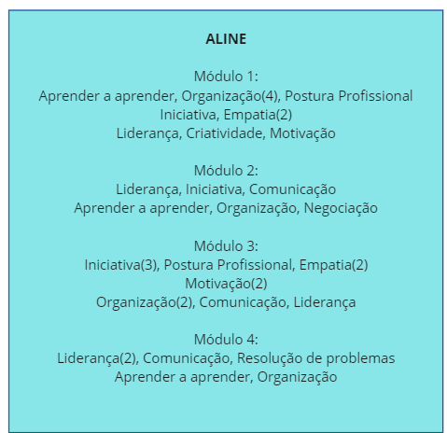
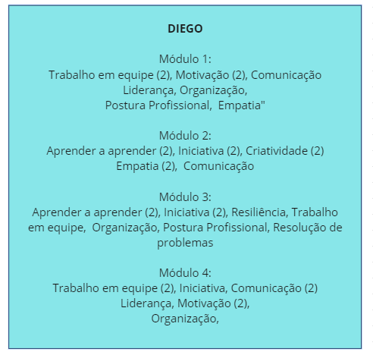
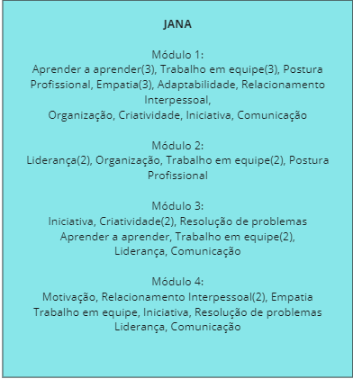
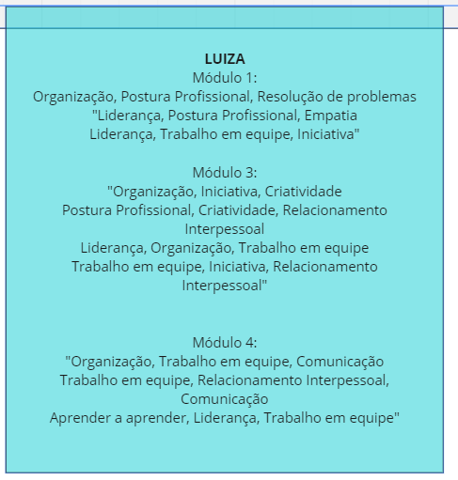

 |  |  |  |  |  |  |  |  |  |  |  |  |  | Três pontos fortes que sua equipe lhe atribuiu "Aprender a aprender, Iniciativa, Motivação Trabalho em equipe, Adaptabilidade, Resolução de problemas Aprender a aprender, Comunicação, Resiliência Organização, Iniciativa, Adaptabilidade"

